Estructura de la Taxonomía
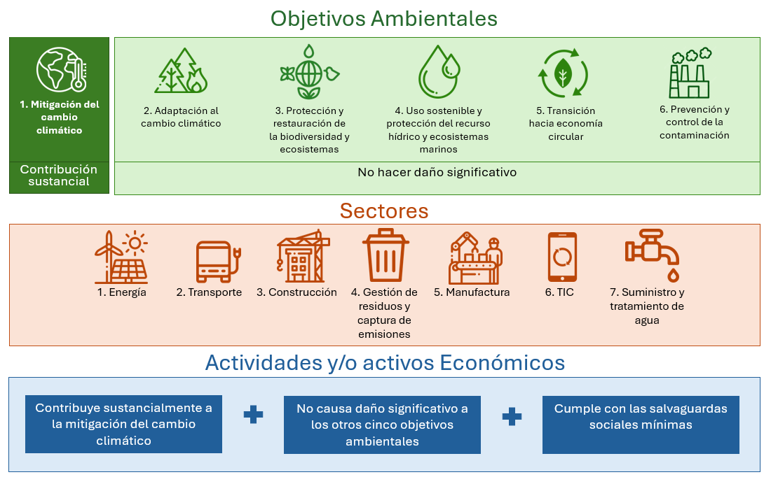
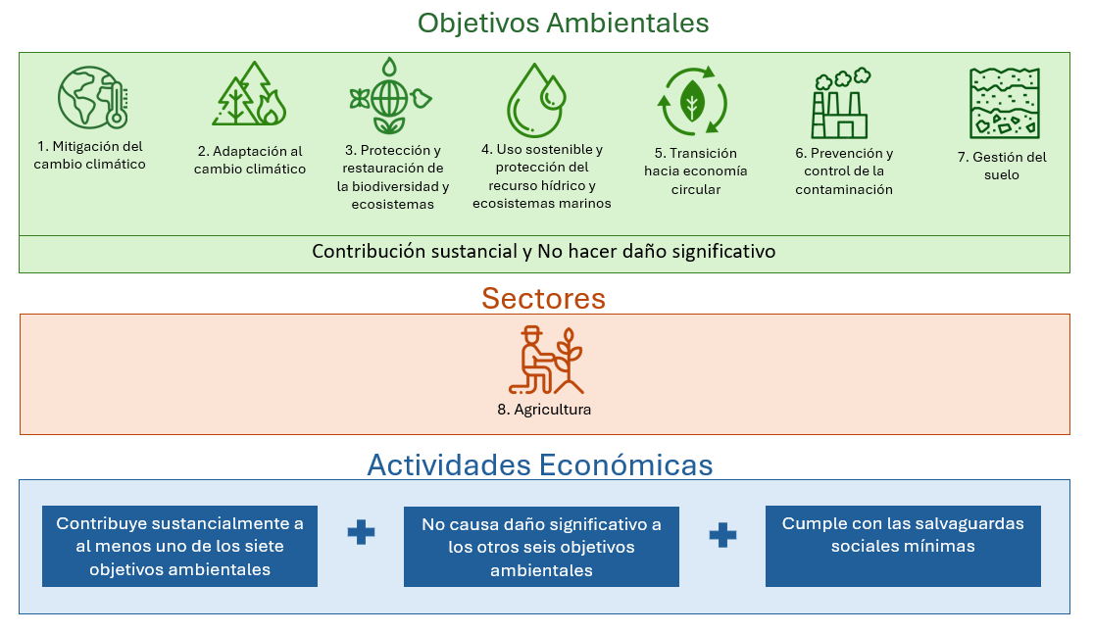
Estructura de la Taxonomía para el objetivo de Mitigación del Cambio Climático | Estructura de la Taxonomía para el Sector Agricultura
La arquitectura de la Taxonomía Verde de El Salvador está configurada por cuatro elementos estructurales. Objetivos ambientales; Sectores; Actividades y/o activos económicos; y Requisitos y criterios técnicos. Para el objetivo de mitigación del cambio climático se incluyen siete (7) sectores: energía, transporte, construcción, gestión de residuos, manufactura, TIC y agua, los cuales incluyen en total 55 activos y/o actividades económicas con contribución sustancial al objetivo de mitigación del cambio climático. Adicionalmente, se incluyen requisitos de cumplimiento que deben seguir estas actividades y/o activos para validar que no hacen daño significativo a cinco (5) objetivos ambientales de la Taxonomía: adaptación al cambio climático; protección y restauración de la biodiversidad y sus ecosistemas; uso sostenible y protección del recurso hídrico y ecosistemas marinos; transición hacia una economía circular y; prevención y control de la contaminación. | La arquitectura de la Taxonomía Verde de El Salvador está configurada por cuatro elementos estructurales. Objetivos ambientales; Sectores; Actividades y/o activos económicos; y Requisitos y criterios técnicos. Para el sector de agricultura se incluye una actividad "Inversiones y prácticas para la transición hacia la agricultura sostenible", la cual incluye un listado de prácticas con contribución sustancial a al menos uno de los siete (7) objetivos ambientales incluidos en la Taxonomía: mitigación del cambio climático; adaptación al cambio climático; protección y restauración de la biodiversidad y sus ecosistemas; uso sostenible y protección del recurso hídrico y ecosistemas marinos; transición hacia una economía circular; prevención y control de la contaminación y; gestión del suelo.

Guía de navegación Mitigación
Introducción: Objetivo de Mitigación del Cambio Climático
El objetivo de Mitigación del Cambio Climático en la Taxonomía Verde de El Salvador se aborda con un listado de actividades y/o activos para siete (7) sectores: Energía, Construcción, Residuos, Manufactura, Suministro y tratamiento de agua, Transporte y TIC. Estas actividades/activos deben cumplir con unos criterios técnicos cuantitativos y/o cualitativos que permitan validar su contribución sustancial a la mitigación del cambio climático, es decir la reducción de emisiones de gases efecto invernadero (GEI). También deben cumplir unos requisitos de cumplimiento con el fin de demostrar que no hacen daño a otros objetivos ambientales y climáticos y las Salvaguardas Sociales Mínimas.
Ruta de navegación de la herramienta para el objetivo de Mitigación del Cambio Climático
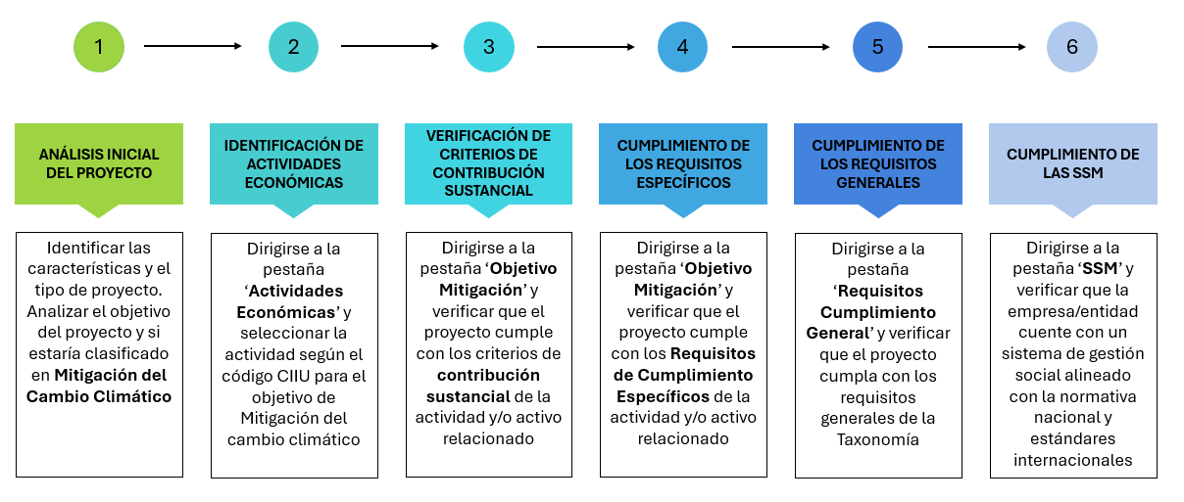
Los pasos que se deberían seguir para validar la alineación de un proyecto con la Taxonomía Verde de El Salvador para el objetivo de Mitigación del Cambio Climático usando esta herramienta son los siguientes:

A continuación, se presenta de forma detallada la explicación del esquema, previamente presentado, que reúne los pasos necesarios para utilizar la herramienta de consulta de la Taxonomía Verde de El Salvador. Estos pasos guiarán a los usuarios de la Taxonomía a través del proceso de evaluación de proyectos, asegurando que se cumplan los Criterios de contribución sustancial, los Requisitos de Cumplimiento Generales y Específicos y las Salvaguardas Sociales Mínimas, establecidos en la Taxonomía: 1. Realizar un análisis inicial del tipo de proyecto y desde allí identificar si este corresponde al objetivo de mitigación del cambio climático, esto es, que tenga el potencial de contribuir a evitar, reducir, absorber y almacenar gases de efecto invernadero (GEI). 2. Identificar la actividad económica del proyecto relacionada con el objetivo de Mitigación del cambio climático y clasificarla en el sector y actividad correspondiente. Complementariamente, se puede asociar la actividad económica con el código CIIU y código de la Taxonomía, para enmarcar el proyecto a evaluar. La actividad económica que se debe identificar es la actividad del proyecto específico a financiar, que no corresponde necesariamente a la actividad principal de la empresa. 3. Verificar los Criterios de Contribución Sustancial de la actividad económica y validar con la información necesaria el cumplimiento de los Criterios de Contribución Sustancial mostrados en la pestaña 'Objetivo Mitigación'. Es necesario soportar técnicamente, en caso de ser aplicable, el cumplimiento de los criterios. De igual manera, se debe verificar el estado del proyecto frente a los Criterios de No Elegibilidad de la actividad económica (en caso de tener criterios de no elegibilidad establecidos). 4. Verificar el cumplimiento de los Requisitos de Cumplimiento Específicos, definidos para los aspectos del proyecto que puedan impactar los otros objetivos ambientales que se encuentran en la pestaña 'Objetivo Mitigación'. En estos re
Ejemplo de validación de contribución sustancial (Paso 3): Actividad económica M3 - Código CIIU: 2420 y 2432
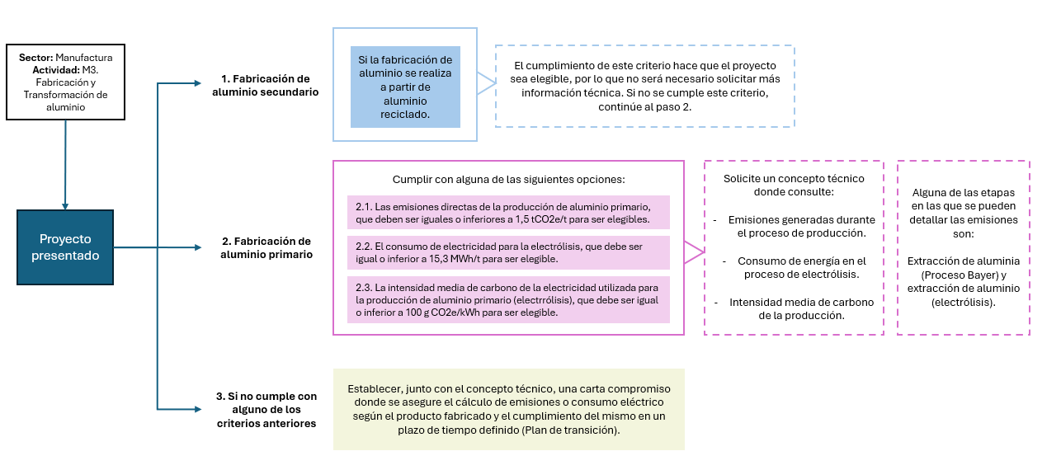

Nota: Para que una actividad y/o activo sea "elegible por la Taxonomía" para el objetivo de mitigación del cambio climático debe estar actualmente enunciada en los capítulos y sectores de la Taxonomía, lo que significa que podría llegar a contribuir sustancialmente a un objetivo ambiental y climático de la Taxonomía. Para que una actividad y/o activo esté "alineado con la Taxonomía" debe cumplir con todos los criterios y requisitos de la Taxonomía, es decir, tanto con los criterios de contribución sustancial como con los requisitos de cumplimiento generales y específicos y las Salvaguardas Sociales Mínimas (seguir los 6 pasos descritos en esta pestaña).

Guía de navegación Agricultura
Introducción: Sector Agricultura
El sector Agricultura dentro de la Taxonomía Verde se presenta con un enfoque integral que incorpora medidas y/o prácticas con contribución sustancial a al menos uno de los siguientes siete (7) objetivos ambientales y climáticos: 1. Mitigación del cambio climático 2. Adaptación al cambio climático 3. Gestión del suelo 4. Protección y restauración de la biodiversidad y ecosistemas 5. Uso sostenible y protección del recurso hídrico y ecosistemas marinos 6. Transición hacia una economía circular 7. Prevención y control de la contaminación. Esto significa que una práctica elegible en el marco de la Taxonomía para el sector agricultura puede tener contribuciones sustanciales a uno o varios de estos objetivos. En este sector se aborda la actividad AG1 “Inversiones y prácticas para la transición hacia la agricultura sostenible”, aplicables a diferentes tipos de cultivos. Si bien estas prácticas no se rigen por criterios ni umbrales cuantitativos para validar la contribución sustancial a alguno de los objetivos ambientales de la taxonomía, deben demostrar su cumplimiento con los requisitos de la Taxonomía mediante un Plan de Gestión Ambiental (PGA) o una certificación ambiental con requisitos equivalente a los de la Taxonomía, con el fin de garantizar que el ecosistema dentro o en el área de influencia del proyecto, no sufra afectaciones ni se generen impactos negativos durante la ejecución.
Ruta de navegación de la herramienta para el sector Agricultura
Los pasos a seguir para validar la alineación de un proyecto con la Taxonomía Verde de El Salvador para el sector agricultura, usando esta herramienta son los siguientes:
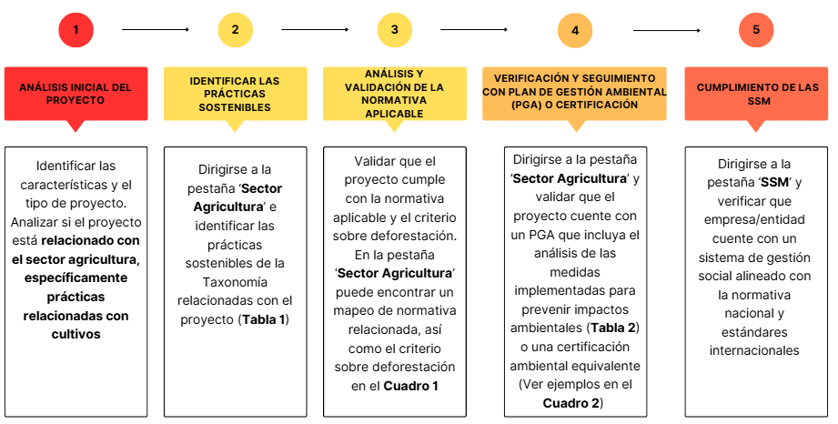

A continuación, se presenta de forma detallada la explicación del esquema, previamente presentado, que reúne los pasos necesarios para utilizar la herramienta de consulta de la Taxonomía Verde de El Salvador. Estos pasos guiarán a las entidades financieras a través del proceso de evaluación de proyectos, asegurando que se cumplan los requisitos de la Taxonomía para el sector Agricultura: 1. La entidad financiera debe realizar un análisis inicial del tipo de proyecto presentado por el solicitante y desde allí identificar si este corresponde a alguna práctica del sector agricultura relacionada con cultivos. 2. La entidad financiera debe identificar la(s) práctica(s) relacionada(s) y listada(s) en la Taxonomía de la actividad AG1 ´Inversiones y prácticas para la transición hacia la agricultura sostenible' que se encuentran en la Tabla 1 de la pestaña 'Sector Agricultura'. Estas prácticas se dividen entre básicas, intermedidas, avanzadas y complementarias. Es importante aclarar que esta clasificación no limita el monto económico específico del proyecto ni el tamaño de la empresa que lo implemente, únicamente se presenta a modo de guía sobre el grado de complejidad y recursos que pueda requerir la implementación de estas prácticas en el país; es decir que, si el proyecto incluye una o varias prácticas listadas en esta Tabla, es suficiente para considerarla elegible por la Taxonomía. (Puede encontrar esta misma tabla en la Tabla 9 del documento de Taxonomía Verde de El Salvador). 3. La entidad financiera debe verificar que el proyecto cumple con la normativa nacional relacionada. El Cuadro 1 de la pestaña 'Sector Agricultura' brinda una guía de normas generales y específicas relacionadas con el sector agrícola (Lista no exhaustiva). La pertinencia de las distintas normativas y regulaciones es establecida por el administrador de la finca o el desarrollador del proyecto. Adicionalmente, se debe cumplir el criterio sobre deforestación descrito en el Cuadro 1. 4. La entidad

Nota: Para que una práctica del sector agricultura sea "elegible por la Taxonomía" debe estar actualmente enunciada en la Tabla 1 de la pestaña "Sector Agricultura", lo que significa que podría llegar a contribuir sustancialmente a los objetivos ambientales y climáticos de la Taxonomía. Para que una una práctica del sector agricultura esté "alineada con la Taxonomía" debe cumplir con todos los criterios y requisitos de la Taxonomía, es decir, con los requisitos de cumplimiento generales y específicos y las Salvaguardas Sociales Mínimas (Seguir los 5 pasos descritos en esta pestaña).

Actividades económicas
Objetivo ambiental: mitigación al cambio climático |  |  |  | Sector Agricultura

Lista de actividades económicas para el objetivo de mitigación al cambio climático y sus códigos industriales CNAE y CIIU |  |  |  | Lista de actividades económicas para el sector agricultura y sus códigos industriales CNAE y CIIU

Número de actividades económicas por sector con contribución sustancial al objetivo de mitigación del cambio climático en la Taxonomía Verde de El Salvador
Energía | 19
Construcción | 4
Transporte | 7
Manufactura | 10
Tecnologías de la información y la comunicación (TIC) | 3
Gestión de residuos y captura de emisiones de GEI | 7
Suministro y tratamiento de Agua | 5
 |  |  |  | El sector Agricultura dentro de la Taxonomía Verde se presenta con un enfoque diferencial, incorporando consideraciones transversales basadas en la contribución sustancial a siete (7) objetivos ambientales y climáticos: mitigación del cambio climático; adaptación al cambio climático; gestión del suelo; protección y restauración de la biodiversidad y ecosistemas; uso sostenible y protección del recurso hídrico y ecosistemas marinos; transición hacia una economía circular; y prevención y control de la contaminación. La Taxonomía aborda la actividad asociada AG1 asociada a “Inversiones y prácticas para la transición hacia la agricultura sostenible”, la cual puede ser aplicable para diferentes tipos de cultivos. En etapas posteriores se podrán abordar otras actividades que permitan establecer prácticas especificas por tipo de cultivo (p. ej.: prácticas específicas para cultivos de café).

 |  |  |  | Sector | Actividad Económica | CIIU internacional Rev. 4* | CNBCR**
 |  |  |  | Agricultura | AG1. Inversiones y prácticas para la transición hacia la agricultura sostenible | O11, 012 y 0161 | 10101, 10102, 10103, 10104, 10105, 10106, 10107, 10108, 10199, 10201, 10202, 10203, 10301, 10302, 10303, 10304, 10305, 10306, 10308, 10309.
 |  |  |  | *CIIU: Clasificación Industrial Internacional Uniforme, es una clasificación internacional que se utiliza para catalogar las actividades económicas de las empresas y otros tipos de unidades de producción.
 |  |  |  | **CNBCR: El Comité de Normas ddel Banco Central de Reserva de El Salvador. Tabla 19. Actividades Económicas. https://www.bcr.gob.sv/regulaciones/upload/NRP-41.pdf?v=1759848455

Sector | Actividad Económica | CIIU internacional Rev. 4* | CNBCR**
Energía | EGE1. Generación de electricidad a partir de energía solar fotovoltaica | 3510 y 4220 | 40101
Energía | EGE2. Generación de electricidad a partir de energía solar concentrada | 3510 y 4220 | 40101
Energía | EGE3. Generación de electricidad a partir de energía eólica | 3510 y 4220 | 40101
Energía | EGE4. Generación de electricidad a partir de energía del oceánica | 3510 y 4220 | 40101
Energía | EGE5. Generación de electricidad a partir de energía hidroeléctrica | 3510 y 4220 | 40101
Energía | EGE6. Generación de electricidad a partir de energía geotérmica | 3510 y 4220 | 40101
Energía | EGE7. Generación de electricidad a partir de bioenergía (biomasa, biogás y biocombustibles) | 3520 | 40101
Energía | ETD8. Transmisión y distribución de electricidad | 3510 | 40101
Energía | EA9. Almacenamiento de electricidad | - | N.A
Energía | EA10. Almacenamiento de energía térmica | - | N.A
Energía | EP11. Producción de hidrógeno bajo en carbono | - | N.A
Energía | EA12. Almacenamiento de hidrógeno bajo en carbono | - | N.A
Energía | EDT13. Distritos térmicos | 3530 | N.A
Energía | ETD14. Redes de transmisión y distribución para gases renovables y bajos en carbono | 3520 | N.A
Energía | ECG15. Cogeneración de calor/frío y energía a partir de energía solar concentrada | 3510 y 3530 | N.A
Energía | ECG16. Cogeneración de calor / frío y energía a partir de energía geotérmica | 3510 y 3530 | N.A
Energía | ECG17. Cogeneración de calor/frío y energía a partir de bioenergía (biomasa, biocombustibles y biogás) | 3530 | N.A
Energía | EP18. Producción de calor/frío y electricidad mediante calor residual | 3530 | 40101
Energía | ESP19. Medidas individuales, servicios profesionales y actividades de Investigación, Desarrollo e Innovación (I+D+I) para el sector Energía | 7110 y 7210 | N.A
Construcción | C1. Construcción de nuevos edificios | 4100 | 50102
Construcción | C2. Renovación y rehabilitación de edificios | 4100 y 43 | 50104
Construcción | C3. Adquisición y propiedad de edificios | 6810 | N.A
Construcción | C4. Medidas individuales, servicios profesionales y actividades de Investigación, Desarrollo e Innovación (I+D+I) para el sector Construcción | 27 y 4220 | N.A
Transporte | T1. Transporte público | 4911, 4921, 4922 y 7710 | 80101, 80102, 80103
Transporte | T2. Micromovilidad | 7710 y 7721 | N.A
Transporte | T3. Infraestructura para el transporte | 4210, 7110 y 7120 | 80111, 80112, 80113
Transporte | T4. Transporte interurbano (carga y pasajeros) | 4911, 4912, 4921, 4922 y 4923 | 80101, 80102, 80103, 80106
Transporte | T5. Transporte particular | 4921 y 4922 | 80104
Transporte | T6. Transporte marítimo (carga y pasajeros) | 5011, 5012, 5021 | 80108
Transporte | T7. Medidas individuales, servicios profesionales y actividades de Investigación, Desarrollo e Innovación (I+D+I) para el sector Transporte | 7110 y 7210 | N.A
Manufactura | M1. Fabricación de tecnologías bajas en carbono | 22, 25, 26, 27 y 28 | N.A
Manufactura | M2. Fabricación de cemento | 2394 | 30604
Manufactura | M3. Fabricación y transformación de aluminio | 2420 y 2432 | N.A
Manufactura | M4. Fabricación y transporte de hierro y acero | 2410, 2431 | 30701
Manufactura | M5. Fabricación de otros productos químicos básicos inorgánicos | 2011 | 30501
Manufactura | M6. Fabricación de otros productos químicos básicos orgánicos | 2011 | 30501
Manufactura | M7. Fabricación de ácido nítrico | 2011 | N.A
Manufactura | M8. Fabricación o transformación de plásticos | 2013 | 30505, 30506
Manufactura | M9. Fabricación de textiles y confección | 1311, 1312, 1313, 1391, 1392, 1399 | 30301, 30302, 30303, 30304, 30305, 30306, 30307, 30308
Manufactura | M10. Medidas individuales, servicios profesionales y actividades de Investigación, Desarrollo e Innovación (I+D+I) para el sector Manufactura | 7110 y 7210 | N.A
Tecnologías de la información y la comunicación (TIC) | TIC1. Procesamiento de datos, hosting y actividades relacionadas | 6311 | 80305, 80399, 100104
Tecnologías de la información y la comunicación (TIC) | TIC2. Soluciones basadas en datos para la reducción de emisiones de GEI | 61, 62 y 6311 | 80305, 80399
Tecnologías de la información y la comunicación (TIC) | TIC3. Medidas individuales, servicios profesionales y actividades de Investigación, Desarrollo e Innovación (I+D+I) para el sector TIC | 7110 y 7210 | N.A
Gestión de residuos y captura de emisiones de GEI | RC1. Digestión anaeróbica de lodos de aguas residuales | 3700 y 4290 | N.A
Gestión de residuos y captura de emisiones de GEI | RC2. Recolección selectiva y transporte de residuos no peligrosos en la fracción segregada en la fuente | 3811 | N.A
Gestión de residuos y captura de emisiones de GEI | RC3. Digestión anaeróbica de residuos orgánicos | 3821 y 4290 | N.A
Gestión de residuos y captura de emisiones de GEI | RC4. Compostaje de residuos orgánicos | 3821 y 4290 | N.A
Gestión de residuos y captura de emisiones de GEI | RC5. Aprovechamiento de materiales a partir de residuos no peligrosos | 3830 y 4290 | N.A
Gestión de residuos y captura de emisiones de GEI | RC6. Captura y utilización de gas de rellenos sanitarios | 3821 | N.A
Gestión de residuos y captura de emisiones de GEI | RC7. Medidas individuales, servicios profesionales y actividades de Investigación, Desarrollo e Innovación (I+D+I) para el sector Gestión de residuos y captura de emisiones de GEI | 7110 y 7210 | N.A
Suministro y tratamiento de Agua | A1. Captación, tratamiento y suministro de agua | 3600 y 4930 | 40301
Suministro y tratamiento de Agua | A2. Sistemas de alcantarillado sanitario | 3700 y 4930 | N.A
Suministro y tratamiento de Agua | A3. Sistemas de tratamiento de aguas residuales | 3700 y 4930 | N.A
Suministro y tratamiento de Agua | A4. Inversiones para el uso eficiente del agua | 3600, 3700 y 4930 | N.A
Suministro y tratamiento de Agua | A5. Medidas individuales, servicios profesionales y actividades de Investigación, Desarrollo e Innovación (I+D+I) para el sector Suministro y Tratamiento de Agua | 7110 y 7210 | N.A
*CIIU: Clasificación Industrial Internacional Uniforme, es una clasificación internacional que se utiliza para catalogar las actividades económicas de las empresas y otros tipos de unidades de producción.
**CNBCR: El Comité de Normas ddel Banco Central de Reserva de El Salvador. Tabla 19. Actividades Económicas. https://www.bcr.gob.sv/regulaciones/upload/NRP-41.pdf?v=1759848455

